Sheet1
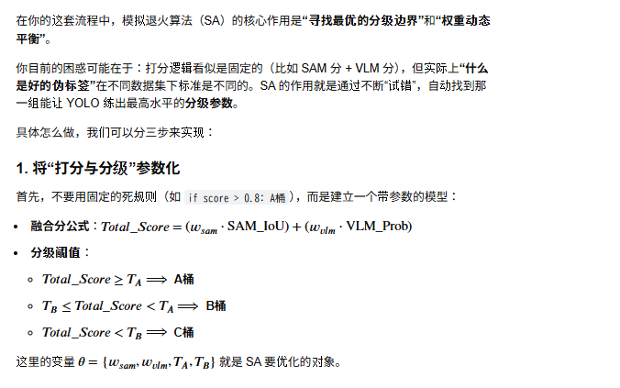
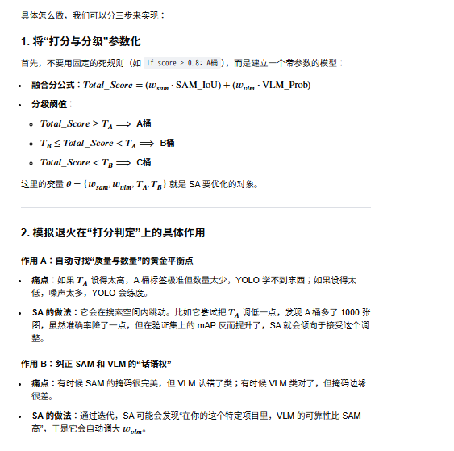
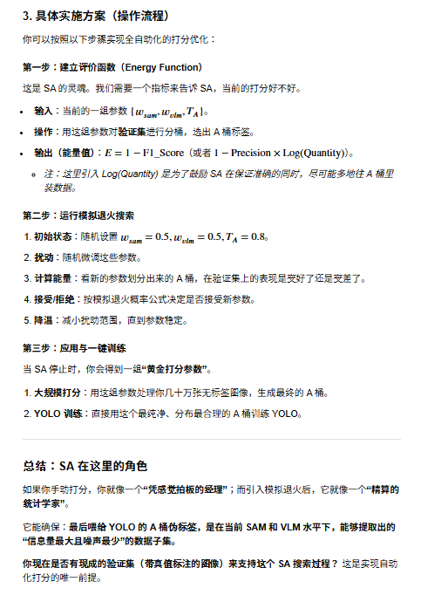
模拟退火

1. 伪标签生成的“自适应阈值”优化
在你的流程中，给伪标签打分（Scoring）是核心。如果分数的阈值设得太高，样本太少导致模型“营养不良”；设得太低，脏数据会毁掉模型。
SA 的作用：将“阈值策略”视为状态空间。模拟退火可以根据当前训练轮次的验证集表现（Validation Loss/mAP），动态调整不同类别、不同复杂度的伪标签采纳阈值。
优势：在训练初期，SA 允许接受一些评分略低（能量较高）的伪标签以增加多样性；随着迭代（降温），SA 会强制要求更高的精度，从而剔除噪声。

3. 闭环迭代中的“负反馈抑制”
你提到的“回灌给 SAM 3”是一个典型的递归强化过程，非常容易陷入模型崩坏（Model Collapse）——即模型开始不断强化自己的错误认知。
SA 的作用：在回灌阶段引入一个“扰动因子”。
按照模拟退火的逻辑：如果 YOLO 的新权重检测结果与上一轮 SAM 结果偏差过大（能量跳变），系统不应立刻采纳，而是以一定的概率（由“温度”决定）接受这种偏差。
优势：这种随机性能够防止系统过快收敛到一个错误的“伪真值”局部最优解，给系统留出纠错的空间。

能否在给ABC划分的时候也就是说给sam和vlm结果融合打分的时候用呢
这是一个非常棒的切入点！在 SAM（几何/掩码质量） 与 VLM（语义一致性） 的结果融合阶段引入模拟退火（SA），本质上是把“如何定义一个好的伪标签”从“人工直觉”转变为“模型驱动的自动搜索”。
在这种场景下，模拟退火的作用是寻找最优的打分权重和分桶边界。
1. 为什么这里需要模拟退火？
通常我们会给出一个经验公式，例如：

然后设定：
是 A 桶，
是 B 桶。
问题在于：
这些权重，以及
这些阈值，往往是拍脑袋定的。如果
设高了，可能引入很多形状好但语义错的标签；如果设低了，可能标签语义对但边缘稀烂。
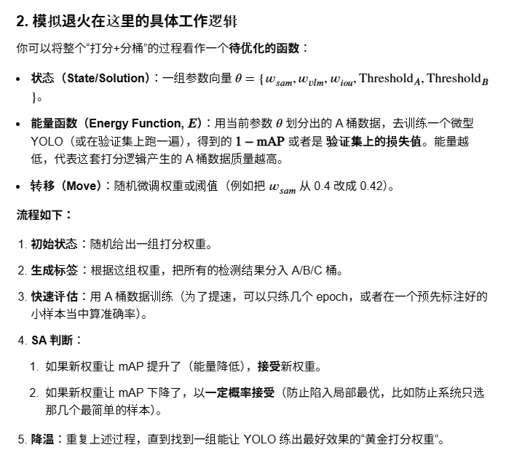
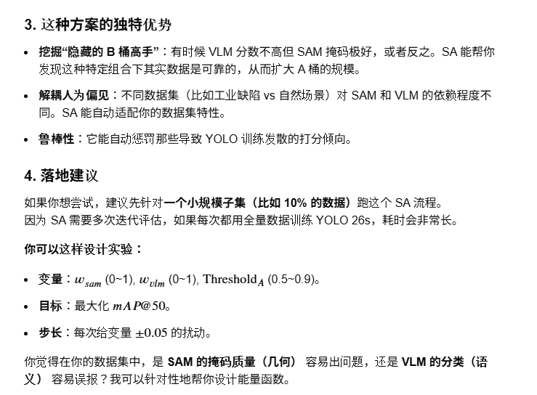

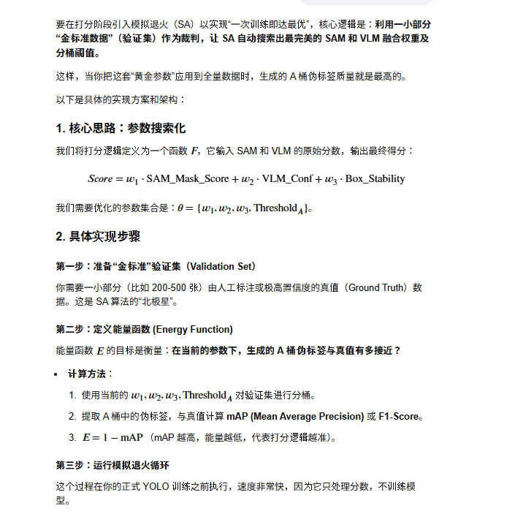
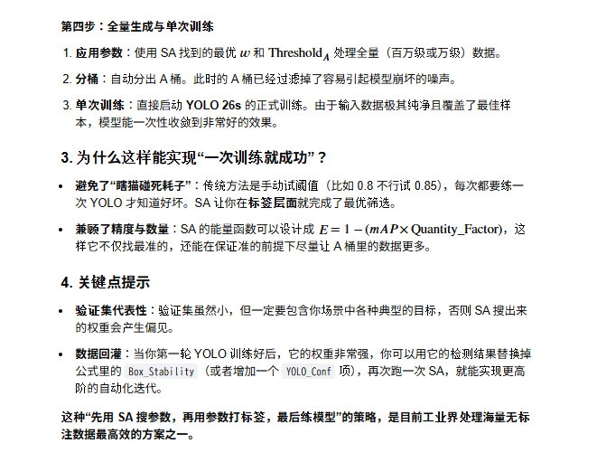

import numpy as np
import random

def get_energy(params, val_data_scores, ground_truth):
w1, w2, w3, threshold_a = params
# 1. 根据当前参数计算验证集的 A 桶
pseudo_labels_a = []
for score_item in val_data_scores:
final_score = w1*score_item['sam'] + w2*score_item['vlm'] + w3*score_item['box']
if final_score >= threshold_a:
pseudo_labels_a.append(score_item)

# 2. 与真值对比计算 mAP (这里是简化的评估逻辑)
current_map = calculate_map(pseudo_labels_a, ground_truth)
return 1 - current_map

# 模拟退火主程序
T = 1.0 # 初始温度
T_min = 0.01 # 终止温度
alpha = 0.95 # 降温系数
current_params = [0.4, 0.4, 0.2, 0.8] # 初始权重和阈值

while T > T_min:
# 1. 产生新解：在当前参数附近做随机扰动
next_params = current_params + np.random.uniform(-0.05, 0.05, 4)
next_params = np.clip(next_params, 0, 1) # 保证在合理范围内

# 2. 计算能量差
e_current = get_energy(current_params, val_data, gt)
e_next = get_energy(next_params, val_data, gt)
delta_e = e_next - e_current

# 3. Metropolis 准则接受新解
if delta_e < 0 or random.random() < np.exp(-delta_e / T):
current_params = next_params

# 4. 降温
T *= alpha

print(f"找到的最优打分参数: {current_params}")

